SDP
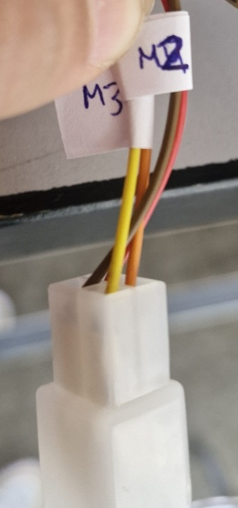
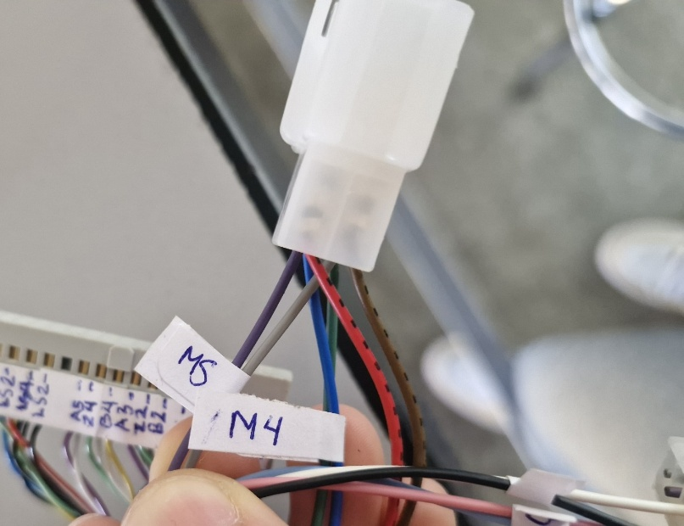
Segmentos de distribución principal
Son los dos cables enroscados que agrupa las señales de encoders, sensores de final de carrera y frenos.
Segmento A: De ellos salen las señales de control de los motores y frenos
Segmento B: Terminal donde se agrupan los encoders, finales de carrera y frenos
Cara superior: Donde se encuentra la muesca de la terminal

Segmento A
 |  | CAPTACIÓN |  | TRANSMISIÓN |  | SDP
ID | LUGAR | C1 | C2 | T1 | T2 | S1 | S2
M1 | CADERA | NA | NA | NA | NA | ROJO | NEGRO
M2 | HOMBRO | NEGRO | ROJO | NA | NA | ROJO | CAFÉ
M3 | ANTEBRAZO | NEGRO | ROJO | NA | NA | NARANJA | AMARILLO
M4 | CODO | NEGRO | BLANCO | NEGRO | BLANCO | AZUL | VERDE
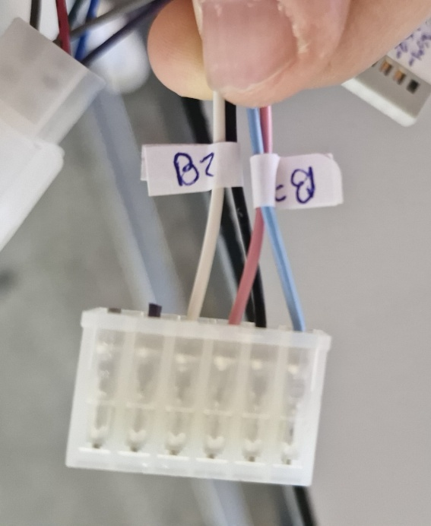
M5 | MUÑECA | NEGRO | BLANCO | NEGRO | BLANCO | GRIS | MORADO

 |  | CAPTACIÓN |  | TRANSMISIÓN |  | SDP
ID | LUGAR | C1 | C2 | T1 | T2 | S1 | S2
B2 | HOMBRO | BLANCO | BLANCO | BLANCO | NEGRO | ROSA | AZUL
B3 | CODO | BLANCO | BLANCO | BLANCO | NEGRO | BLANCO | NEGRO

Segmento B
 | SDP
ID Señal | Cara | Pin | Color2
VACÍO | SUPERIOR | 1 | VACÍO
LS4 | SUPERIOR | 2 | VERDE
LS2 | SUPERIOR | 3 | ROJO
LS4 | SUPERIOR | 4 | NEGRO
LS2 | SUPERIOR | 5 | NEGRO
VACÍO | SUPERIOR | 6 | VACÍO
A5 | SUPERIOR | 7 | MORADO
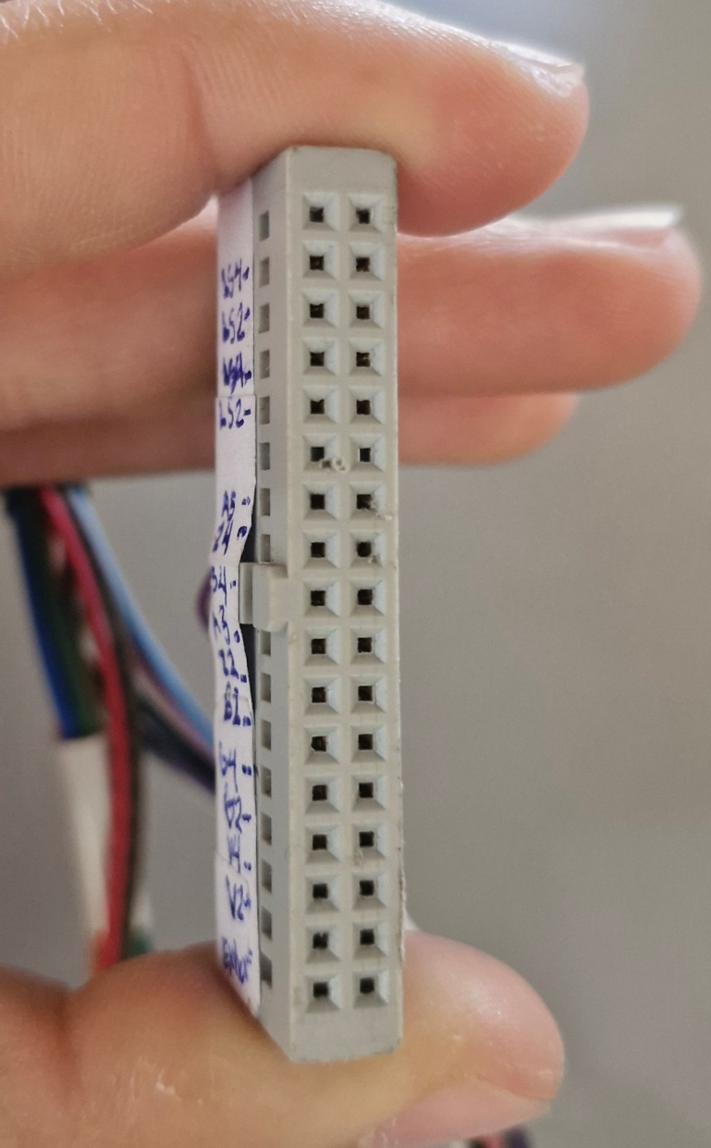
Z4 | SUPERIOR | 8 | VERDE
B4 | SUPERIOR | 9 | AMARILLO
A3 | SUPERIOR | 10 | MORADO |  |  |  |  |  | Alzado
Z2 | SUPERIOR | 11 | VERDE |  |  |  |  |  | VACÍO | VACÍO
B2 | SUPERIOR | 12 | AMARILLO |  |  |  |  |  | LS4 | LS5
G4 | SUPERIOR | 13 | BLANCO |  |  |  |  |  | LS2 | LS3
G2 | SUPERIOR | 14 | GRIS |  |  |  |  |  | LS4 | LS5
V4 | SUPERIOR | 15 | ROJO |  |  |  |  |  | LS2 | LS3
V2 | SUPERIOR | 16 | ROJO |  |  |  |  |  | VACÍO | VACÍO
Extra? | SUPERIOR | 17 | NEGRO |  |  |  |  |  | A5 | Z5
VACÍO | INFERIOR | 1 | VACÍO |  |  |  |  |  | Z4 | B5
LS5 | INFERIOR | 2 | AZUL |  |  |  |  |  | B4 | A4
LS3 | INFERIOR | 3 | AMARILLO |  |  |  |  | Muesca | A3 | Z3
LS5 | INFERIOR | 4 | NEGRO |  |  |  |  |  | Z2 | B3
LS3 | INFERIOR | 5 | NEGRO |  |  |  |  |  | B2 | A2
VACÍO | INFERIOR | 6 | VACÍO |  |  |  |  |  | G4 | G5
Z5 | INFERIOR | 7 | BLANCO |  |  |  |  |  | G2 | G3
B5 | INFERIOR | 8 | BLANCO |  |  |  |  |  | V4 | V5
A4 | INFERIOR | 9 | BLANCO |  |  |  |  |  | V2 | V3
Z3 | INFERIOR | 10 | GRIS |  |  |  |  |  | Extra? | 0
B3 | INFERIOR | 11 | GRIS
A2 | INFERIOR | 12 | GRIS
G5 | INFERIOR | 13 | AZUL
G3 | INFERIOR | 14 | AZUL
V5 | INFERIOR | 15 | BLANCO
V3 | INFERIOR | 16 | GRIS
 | INFERIOR | 17 | NEGRO

